상품제안서
신주/스텐 아크릴 자석 명찰 | 상품코드: S22059

 |  |  |  |  |  |  | 02-713-8555 | www.synergygift.co.kr
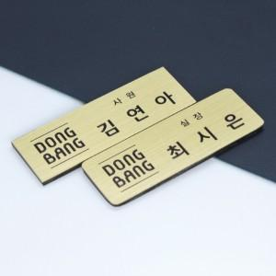 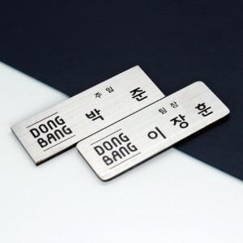 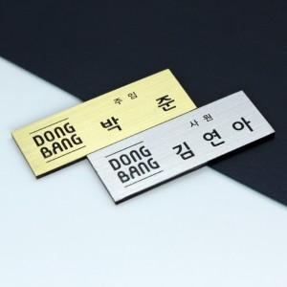

【상세/제작정보】

【인쇄/포장옵션】 | 실크 / 포장불가능

【공급단가】 | 수량 | 50~ | 100~ | 500~ | 1,000~ | 2,000~
*VAT별도 | 사각 | 8,100원 | 7,800원 | 7,500원 | 7,200원 | 7,020원
 | 라운드 | 8,770원 | 8,450원 | 8,120원 | 7,800원 | 7,600원

【상품 URL】 | https://www.synergygift.co.kr:443/src/goods_detail.php?gdno=22059

